Inicio
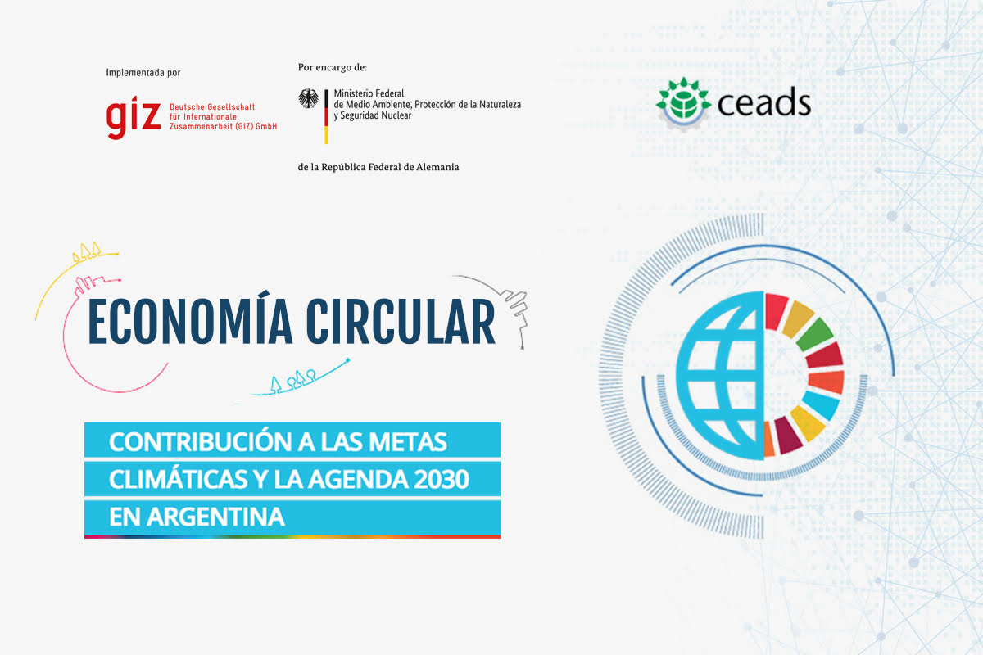

Caracterización
Completar Valores entre 0 y 5
MADUREZ
RELEVANCIA
REPLICABILIDAD EXTERNA

 | # | INTERNALIZACIÓN DE LA EC | 0
 | 1 | Causalidad: alineamiento de EC con estrategia declarada por la Cía
 | 2 | Causalidad: estrategia de EC declarada en el proyecto
 | 3 | Compromiso: analiza barreras para la EC y medidas de superación
 | 4 | Compromiso: verifica externamente el resultado de la EC
 | 5 | Integra la participación de consumidores en el diseño de la EC
 | 6 | Integra la participación de la cadena de valor en el diseño de la EC
 | 7 | Integra la participación del sector público (Energía, agua, RSU) en el diseño de la EC
 | 8 | Presenta transparentemente los datos de la EC (consumos, emisiones, residuos)
 | 9 | Impacto: describe el tipo de impacto fuera de la Cía
 | 10 | Impacto: presenta metodología de cuantificación
 | 11 | Impacto: establece objetivos
 | 12 | Impacto: establece compromisos

 | # | IMPULSO A LA EC | 0
 | 1 | Innovación: producto / proceso completamente nuevo
 | 2 | Innovación: marketing completamente nuevo (cambio de modo de uso)
 | 3 | Replicabilidad dentro de la organización (*)
 | 4 | Replicabilidad fuera de la organización (*)
 | 5 | Escalabilidad dentro de la organización (*)
 | 6 | Escalabilidad fuera de la organización (*)
 |  | (*) sólo suman si alguno de los anteriores (Innovación) es mayor a 0

 | # | INTENSIDAD DE LA EC | 0
 | 1 | Desplaza consumo de rec nat
 | 2 | Aumenta la duración del producto
 | 3 | Disminuye generación de residuos
 | 4 | Emplea solamente energía renovable
 | 5 | Mide la eficiencia en el uso de recursos y establece metas
 | 6 | Considera asociatividad desde el diseño
 | 7 | Establece el residuo y su uso posterior
 | 8 | Mide el impacto de la actividad cuantitativamente
 | 9 | Describe un ACV para identificar opciones de EC
 | 10 | Describe métodos de reuso, remanufactura, reciclado
 | 11 | Mide intensidades de consumo de rec nat respecto a sustitutos
 | 12 | Compromiso de reparación de productos para extender vida útil
 | 13 | Incluye materiales reciclados en el producto y declara su porcentaje
 | 14 | Sustituye propiedad por funcionalidad del producto / servicio

 | # | CONTRIBUCIÓN A LOS SDG | 0
 | 1 | Identifica al SDG al que contribuye
 | 2 | Contribución directa (pondera al 15%)
 | 3 | Contribución indirecta (pondera al 15%)
 | 4 | Cuantifica su contribución (pondera al 15%)
 | 5 | Contribución a múltiples SDG
 | 6 | CE facilita / es clave para contribuir a SDG (pondera al 55%)

 | # | CONTRIBUCIÓN A LOS NDC | 0
 | 1 | Identifica a la NDC a la que contribuye
 | 2 | Contribución directa (pondera al 15%)
 | 3 | Contribución indirecta (pondera al 15%)
 | 4 | Cuantifica su contribución (pondera al 15%)
 | 5 | Contribución a múltiples NDC
 | 6 | CE facilita / es clave para contribuir a NDC (pondera al 55%)

 | # | IMPACTO | 0
 | 1 | Reduce vulnerabilidades de recursos (escaseces, importaciones)
 | 2 | Reduce el consumo de energía fósil (para el mismo output)
 | 3 | Incrementa el empleo local
 | 4 | Incrementa el mercado de segundos usos de materiales / partes
 | 5 | Contribuye al cambio de patrones de consumo / compras
 | 6 | Contribuye a una mayor densidad institucional con stakeholders

Resultados
Resultados del Proyecto
PERFORMANCE DEL PROYECTO | RESULTADO
INTERNALIZACIÓN | 0%
IMPULSO | 0%
INTENSIDAD | 0%
CONTRIBUCIÓN A LOS SDG | 0%
CONTRIBUCIÓN A LOS NDC | 0%
IMPACTO | 0%

CARACTERIZACIÓN DEL PROYECTO | RESULTADO
MADUREZ | 0%
RELEVANCIA | 0%
REPLICABILIDAD Y ESCALIBILIDAD EXTERNA | 0%

